Sheet1
dbSCインストール・設定手順書

１．dbSCインストール
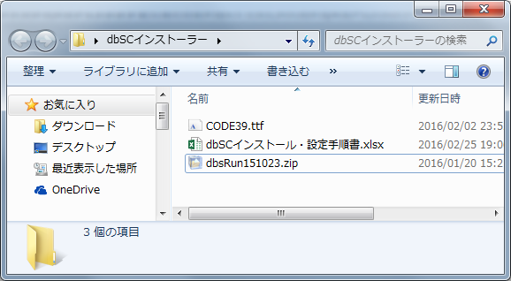
 | 1. | 「dbsRun151023.zip」を解凍します。

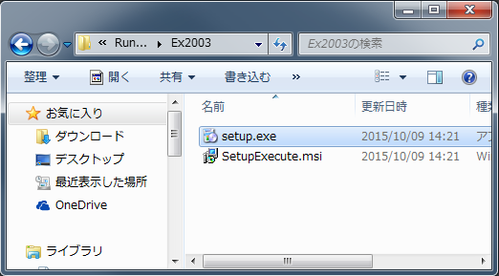
 | 2. | 解凍後、インストールフォルダが展開されますので、
 |  | 下記フォルダ配下のsetup.exeを実行します。
 |  | [フォルダ]
 |  | \dbsRun151023\RunInstall7020004\Ex2003

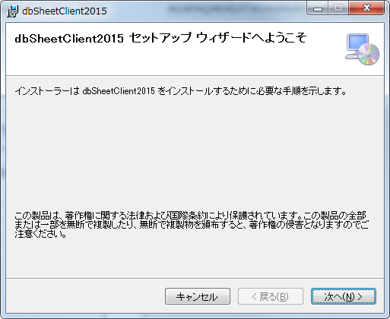
 | 3. | ウィザードが表示されるので、左記画面の通り、
 |  | インストールを実行してください。

 |  | ※ | デフォルトでＯＫです。

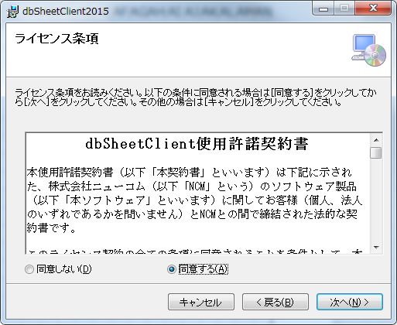

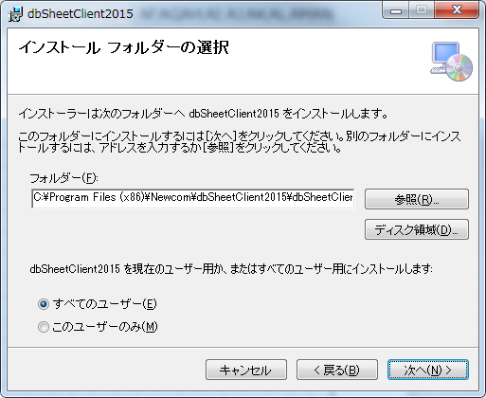

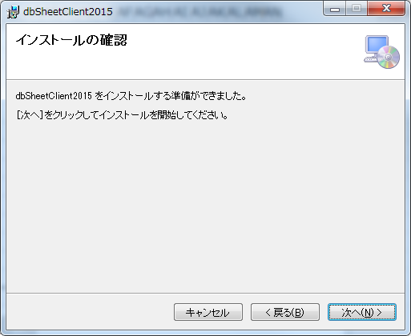

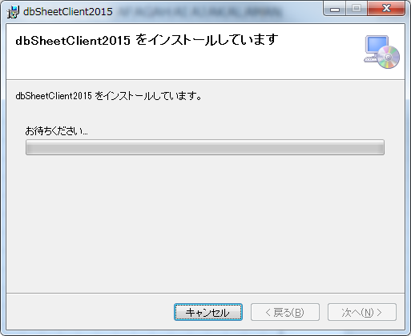

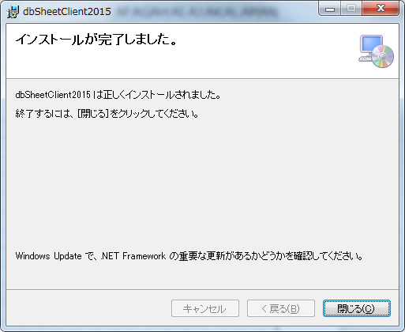

 | dbSCのインストールは以上です。

 | ※ | インストール後、デスクトップに「dbSheetClient2015」が
 |  | 展開されます。

２．バーコードフォントインストール

 | 1. | 「CODE39.ttf」をダブルクリックします。

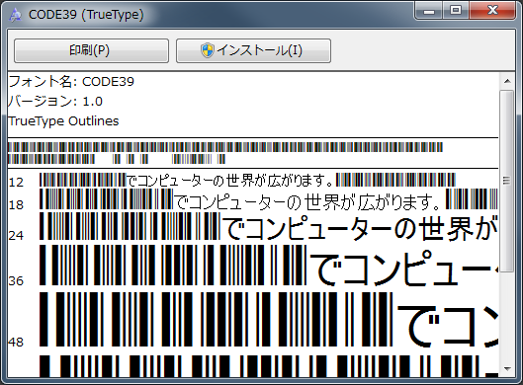
 | 2. | 「インストール」をクリックします。

 | バーコードフォントのインストールは以上です。

３．dbSC設定・起動方法

 | 1. | デスクトップの「dbSheetClient2015」を
 |  | ダブルクリックします。

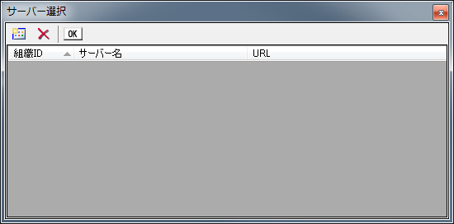
 | 2. | サーバー選択画面が表示されるので、
 |  | 左上の「追加」ボタンをクリックします。

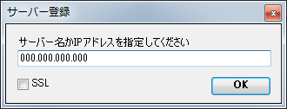
 | 3. | サーバー登録画面が表示されるので、
 |  | サーバーのiPアドレスを入力してください。

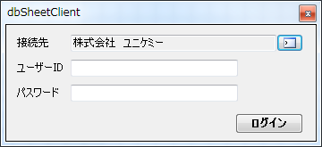
 | 4. | 無事サーバーとの接続ができた場合、
 |  | 左記ログイン画面が表示されます。

 | 以上でdbSCの初期設定は完了です。

 | ※ | 設定完了後、以降は即座にログイン画面が
 |  | 表示されます。

